Instructivo

 | INSTRUCTIVO

NOMBRE | FORMATO CASOS DE PRUEBA
OBJETIVO | Establecer los casos de prueba, por escenario, a realizar. Incluir los resultados de las pruebas, paso a paso.
INSTRUCCIONES | 1. Determine el listado de escenarios que van a ser probados.
 | 2. Determine, por cada escenario, las pruebas a realizar, clasificándolas por caso de prueba.
 | 3. A la hoja denominada "NombreCasoPrueba", asígnele un nombre que corresponda al caso de prueba que va a incluir en ella.
 | 4. Para cada caso de prueba diligencie la información correspondiente:
 | Caso de prueba N°: Nombre asignado al caso de prueba. Asegúrese de establecer un estándar para esta numeración. Escenario: Nombre del escenario al que pertenece el caso de prueba. Descripción: Descripción de la prueba que se va a realizar con el caso de prueba. Próposito: Justificación de la necesidad de realizar la prueba. Prerrequisitos: Establecer lo necesario para poder ejecutar el caso de prueba. Si se requieren datos específicos, detallarlos en esta sección o en una hoja aparte, si lo amerita. Tipo: Indicara si se trata de una prueba operativa (caso que puede suceder durante la ejecución en producción) o de verificación (pruebas que se realizan para verificar casos como grabación en la base de datos, almacenamiento de documentos, etc. Fecha ejecución: Fecha de ejecución de la prueba. Ejecutado por: Nombre de la persona que ejecuta la prueba.
 | 5. Establecer uno a uno los pasos del caso de prueba.
 | 6. Por cada uno de los pasos de prueba, indicar las variables de entrada y sus respectivos valores. ( Elaborar y referenciar documentos XML de entrada y salida en el caso que aplique )
 | 6. Por cada uno de los pasos de prueba, indicar las salidas esperadas (variable por varible) y sus respectivos valores.
 | 7. Cuando se ejecuten las pruebas, indicar los resultados obtenidos, indicando las variables y sus respectivos valores.
 | 8. Al ejecutar las pruebas, diligenciar las siguientes columnas según corresponda:
 | ¿Pasó?: Si el caso fue ejecutado exitosamente, con los resultados esperados, escribir "Sí". De lo contrario, escribir "No". ¿Falló?: Si se presentaron fallos durante la ejecución del caso, que no impidieron finalizar su ejecución, escribir "Sí". ¿Error?: Si se presentaron errores durante la ejecución del caso, que impidieron finalizar su ejecución, escribir "Sí". Observaciones: Diligenciar las observaciones que se consideren pertinentes. Tener en cuenta que en caso de diligenciarse la columna "¿Falló?" o "¿Error", es obligatorio indicar en la presente columna la descripción del fallo o error presentado.
 | 9. La hoja "Contenido" debe diligenciarse a modo de índice, incluyendo una a una las hojas que contienen los casos de prueba, indicando el número del caso, el escenario al que pertenece y la hoja en la que se encuentra. Se sugiere que en la columna "Nombre hoja" se empleen hipervínculos para dirigir al usuario a la hoja correspondiente.

ValidarSaldoCliente
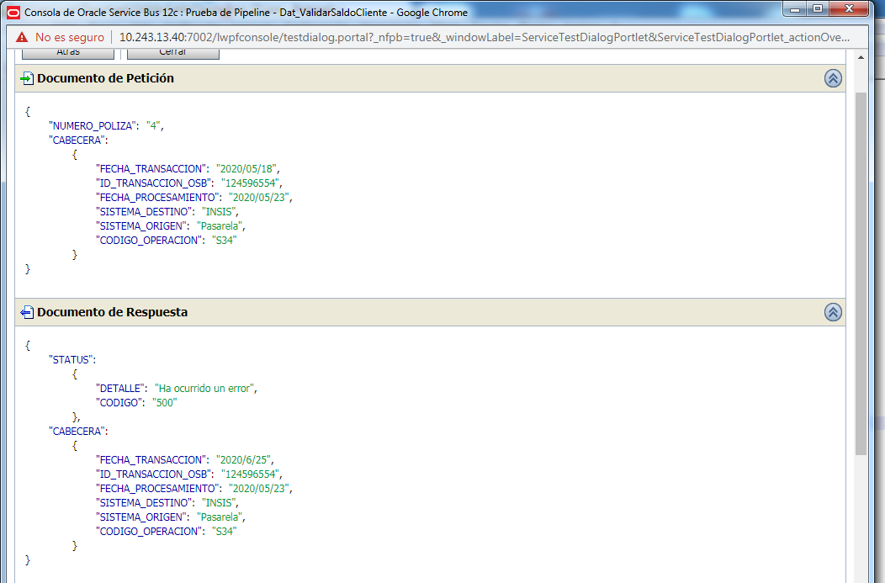
CASO DE PRUEBA ESCENARIO: Validar Saldo Cliente

Datos generales del caso de prueba
Caso de prueba N° |  | 001
Escenario |  | Validar Saldo Cliente
Descripción
Próposito |  | Validar Saldo Cliente
Prerrequisitos
Tipo |  | Validación
Fecha ejecución |  | 24/06/2020
Tiempo de Ejecución
Ejecutado por |  | Sheyla Caballero

Paso del escenario |  | Variable o acción | ¿Pasó? | ¿Falló? | ¿Error? | Comentarios
Exito- ingresar datos validos | Entrada | { "NUMERO_POLIZA": "100000043955" , "CABECERA": { "FECHA_TRANSACCION": "2020/05/18" , "ID_TRANSACCION_OSB": "124596554" , "FECHA_PROCESAMIENTO": "2020/05/23" , "SISTEMA_DESTINO": "INSIS" , "SISTEMA_ORIGEN": "Pasarela" , "CODIGO_OPERACION": "S34" } } | SI
 | Resultado obtenido | { "STATUS": { "DETALLE": "Transaccion exitosa" , "CODIGO": 200 , "COMPONENTE": "Dat_ValidarValidarSaldoCliente" , "ORIGEN": "OSB" }, "OBJETO_SALDO_FRACCIONADO": { "POLIZA": { "CORE": "I" , "TIPO_POLIZA": "D" , "UMERO_DE_POLIZA": "100000043955" , "RAMO": "FI" , "SUBRAMO": "00" }, "CUOTA_SALDO": [ { "NUMERO_DE_CUOTA": "51100000118471" , "FECHA_FIN_CUOTA": "2011-08-01" , "MONTO_COBRAR": "297.5" , "FECHA_INI_CUOTA": "NULL" }, { "NUMERO_DE_CUOTA": "51100000118472" , "FECHA_FIN_CUOTA": "2011-09-01" , "MONTO_COBRAR": "297.5" , "FECHA_INI_CUOTA": "NULL" }, { "NUMERO_DE_CUOTA": "51100000118473" , "FECHA_FIN_CUOTA": "2011-10-01" , "MONTO_COBRAR": "297.5" , "FECHA_INI_CUOTA": "NULL" }, { "NUMERO_DE_CUOTA": "51100000118474" , "FECHA_FIN_CUOTA": "2011-11-01" , "MONTO_COBRAR": "297.5" , "FECHA_INI_CUOTA": "NULL" }, { "NUMERO_DE_CUOTA": "51100000118475" , "FECHA_FIN_CUOTA": "2011-12-01" , "MONTO_COBRAR": "297.5" , "FECHA_INI_CUOTA": "NULL" }, { "NUMERO_DE_CUOTA": "51100000118476" , "FECHA_FIN_CUOTA": "2012-01-01" , "MONTO_COBRAR": "297.5" , "FECHA_INI_CUOTA": "NULL" } ] }, "CABECERA": { "FECHA_TRANSACCION": "2020/5/31" , "ID_TRANSACCION_OSB": "124596554" , "FECHA_PROCESAMIENTO": "2020/05/23" , "SISTEMA_DESTINO": "INSIS" , "SISTEMA_ORIGEN": "Pasarela" , "CODIGO_OPERACION": "S34" } }
Error: Nro de poliza invalido | Entrada | { "NUMERO_POLIZA": "4" , "CABECERA": { "FECHA_TRANSACCION": "2020/05/18" , "ID_TRANSACCION_OSB": "124596554" , "FECHA_PROCESAMIENTO": "2020/05/23" , "SISTEMA_DESTINO": "INSIS" , "SISTEMA_ORIGEN": "Pasarela" , "CODIGO_OPERACION": "S34" } } | Si
 | Resultado obtenido | { "STATUS": { "DETALLE": "Ha ocurrido un error" , "CODIGO": "500" }, "CABECERA": { "FECHA_TRANSACCION": "2020/6/25" , "ID_TRANSACCION_OSB": "124596554" , "FECHA_PROCESAMIENTO": "2020/05/23" , "SISTEMA_DESTINO": "INSIS" , "SISTEMA_ORIGEN": "Pasarela" , "CODIGO_OPERACION": "S34" } }

Evidencia de Éxito

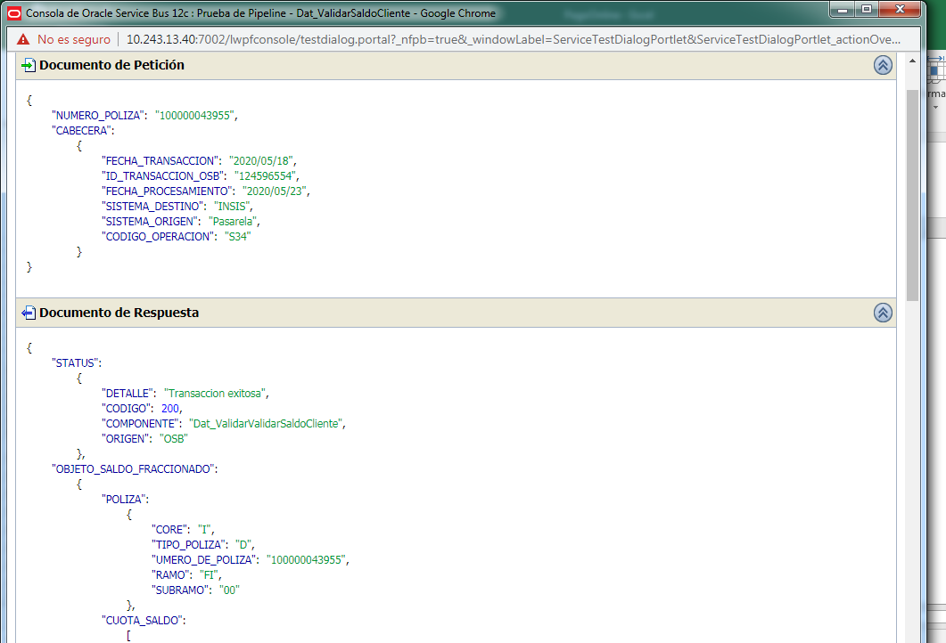

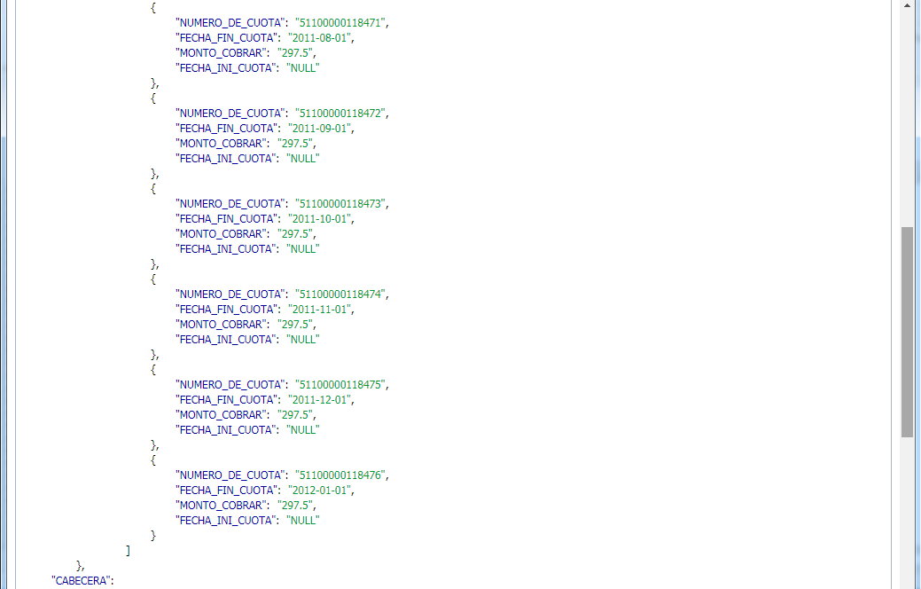

Evidencia de error

